圖1、圖2
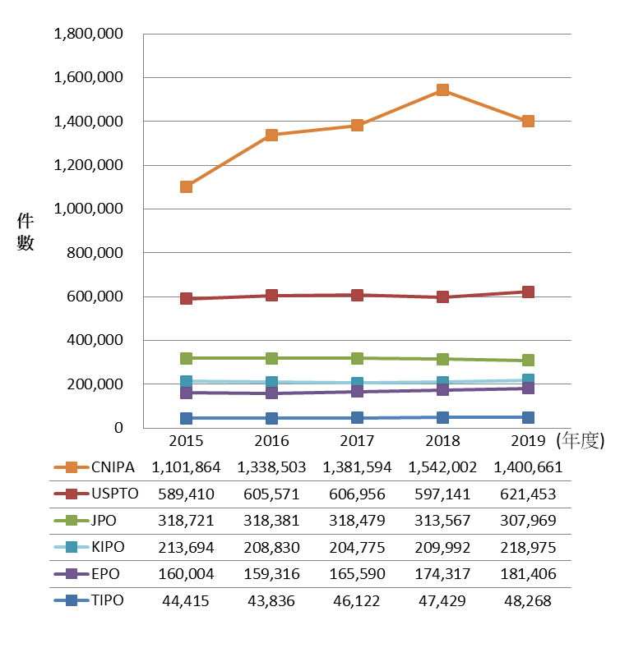
表1 | 近5年我國與主要專利局受理發明專利申請情形

 | TIPO | USPTO | JPO | EPO | KIPO | CNIPA
2015 | 44,415 | 589,410 | 318,721 | 160,004 | 213,694 | 1,101,864
2016 | 43,836 | 605,571 | 318,381 | 159,316 | 208,830 | 1,338,503
2017 | 46,122 | 606,956 | 318,479 | 165,590 | 204,775 | 1,381,594
2018 | 47,429 | 597,141 | 313,567 | 174,317 | 209,992 | 1,542,002
2019 | 48,268 | 621,453 | 307,969 | 181,406 | 218,975 | 1,400,661

圖1 | 2019年我國與主要專利局受理發明專利申請情形

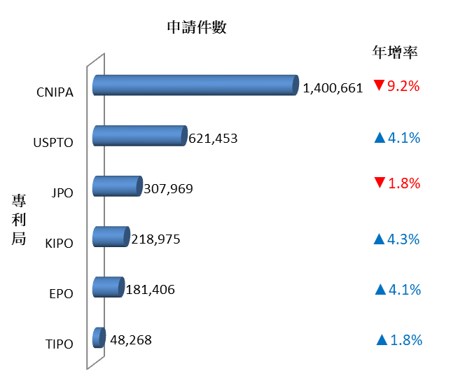

圖2 | 近5年我國與主要專利局受理發明專利申請趨勢

圖3、圖4
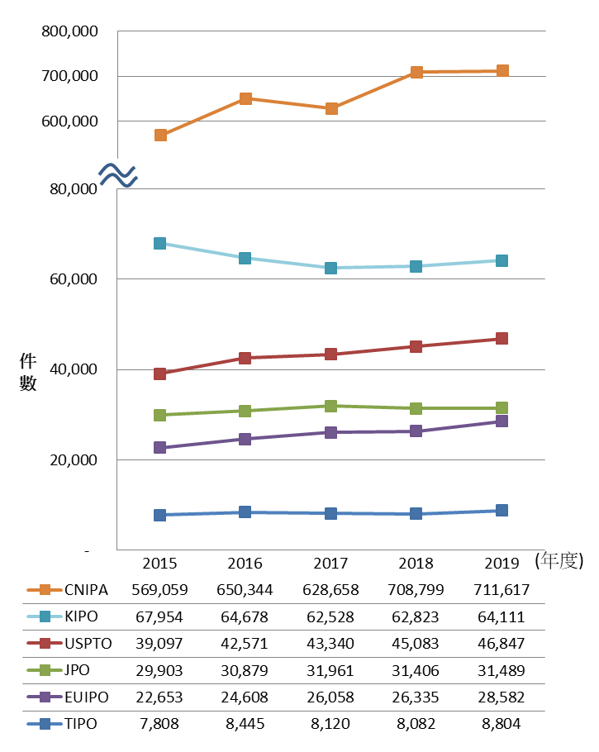
表2 | 近5年我國與主要專利局受理設計專利申請情形

 | TIPO | USPTO | JPO | EUIPO | KIPO | CNIPA
2015 | 7,808 | 39,097 | 29,903 | 22,653 | 67,954 | 569,059
2016 | 8,445 | 42,571 | 30,879 | 24,608 | 64,678 | 650,344
2017 | 8,120 | 43,340 | 31,961 | 26,058 | 62,528 | 628,658
2018 | 8,082 | 45,083 | 31,406 | 26,335 | 62,823 | 708,799
2019 | 8,804 | 46,847 | 31,489 | 28,582 | 64,111 | 711,617

圖3 | 2019年我國與主要專利局受理設計專利申請情形

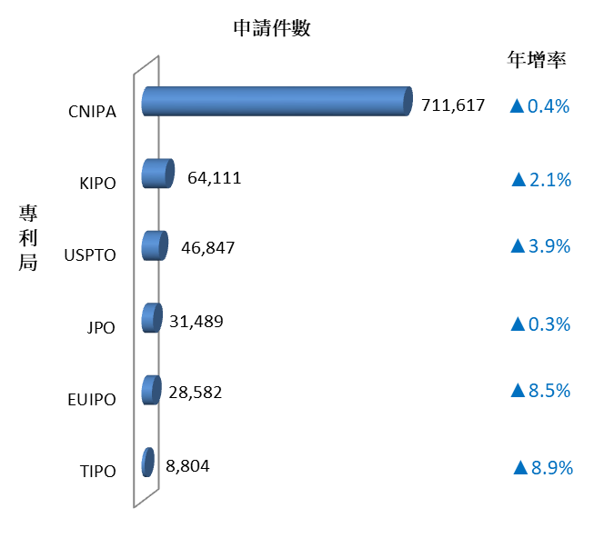

圖4 | 近5年我國與主要專利局受理設計專利申請趨勢

圖5、圖6
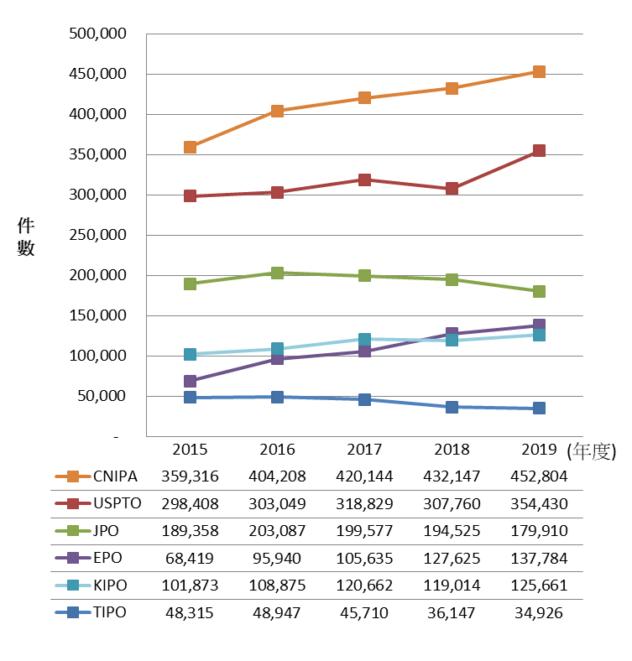
表3 | 近5年我國與主要專利局發明專利核准情形

 | TIPO | USPTO | JPO | EPO | KIPO | CNIPA
2015 | 48,315 | 298,408 | 189,358 | 68,419 | 101,873 | 359,316
2016 | 48,947 | 303,049 | 203,087 | 95,940 | 108,875 | 404,208
2017 | 45,710 | 318,829 | 199,577 | 105,635 | 120,662 | 420,144
2018 | 36,147 | 307,760 | 194,525 | 127,625 | 119,014 | 432,147
2019 | 34,926 | 354,430 | 179,910 | 137,784 | 125,661 | 452,804

圖5 | 2019年我國與主要專利局發明專利核准情形

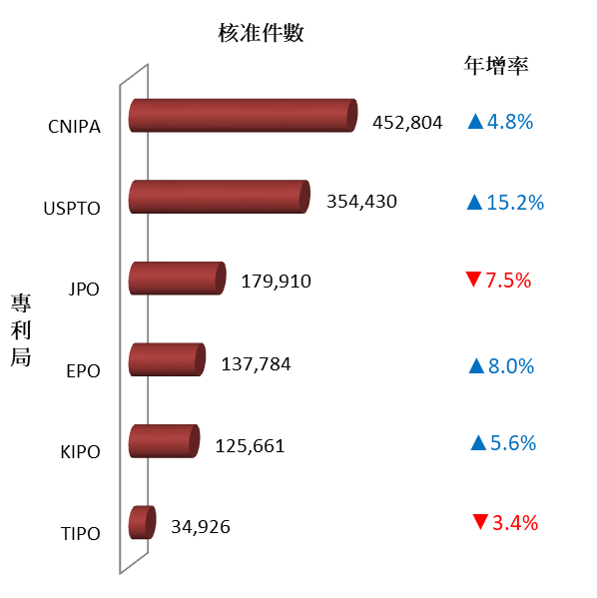

圖6 | 近5年我國與主要專利局發明專利核准趨勢

圖7、圖8
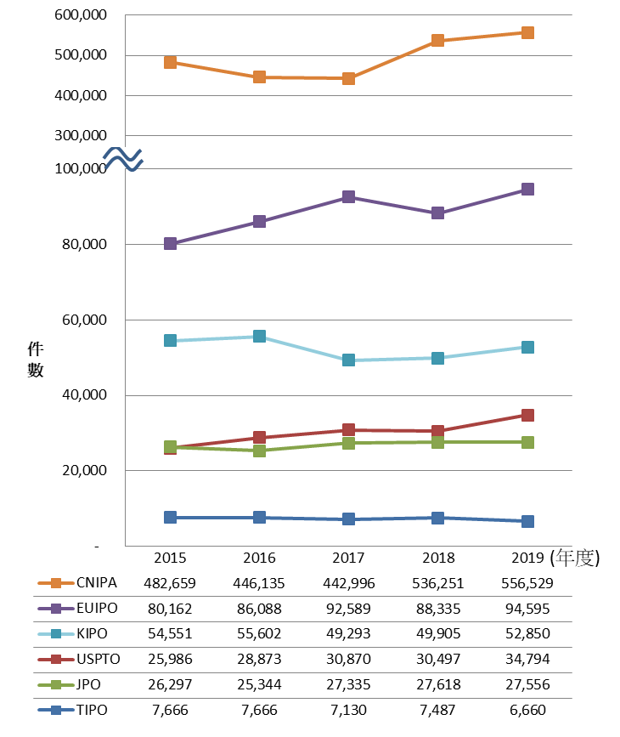
表4 | 近5年我國與主要專利局設計專利核准情形

 | TIPO | USPTO | JPO | EUIPO | KIPO | CNIPA
2015 | 7,666 | 25,986 | 26,297 | 80,162 | 54,551 | 482,659
2016 | 7,666 | 28,873 | 25,344 | 86,088 | 55,602 | 446,135
2017 | 7,130 | 30,870 | 27,335 | 92,589 | 49,293 | 442,996
2018 | 7,487 | 30,497 | 27,618 | 88,335 | 49,905 | 536,251
2019 | 6,660 | 34,794 | 27,556 | 94,595 | 52,850 | 556,529

圖7 | 2019年我國與主要專利局設計專利核准情形

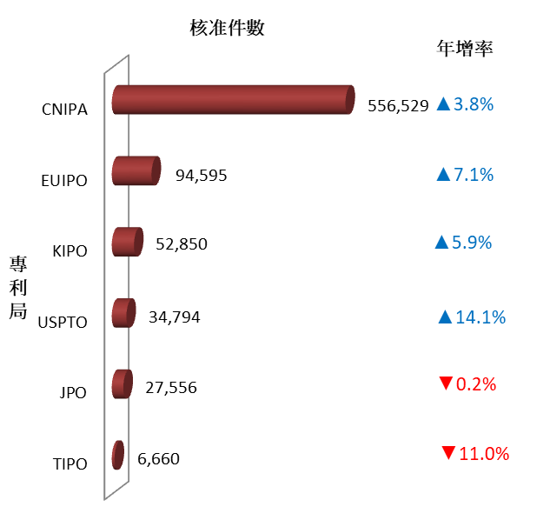

圖8 | 近5年我國與主要專利局受理設計專利核准趨勢

圖9、圖10
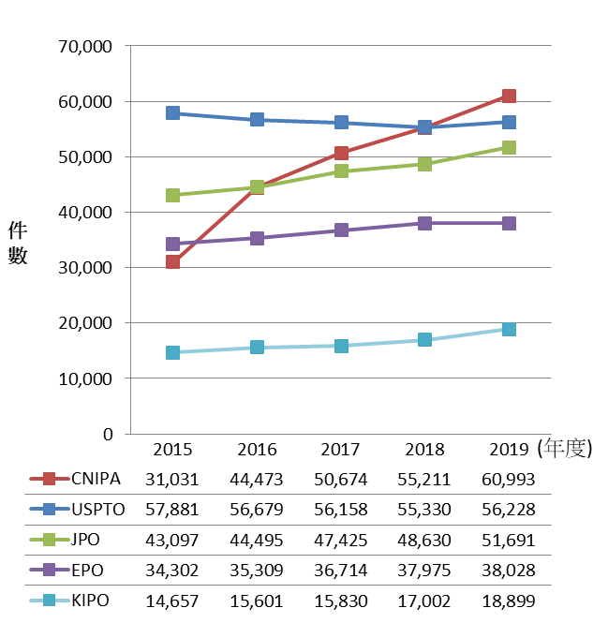
表5 | 近5年主要專利局受理PCT國際專利申請情形（國際階段）

 | USPTO | JPO | EPO | KIPO | CNIPA
2015 | 57,881 | 43,097 | 34,302 | 14,657 | 31,031
2016 | 56,679 | 44,495 | 35,309 | 15,601 | 44,473
2017 | 56,158 | 47,425 | 36,714 | 15,830 | 50,674
2018 | 55,330 | 48,630 | 37,975 | 17,002 | 55,211
2019 | 56,228 | 51,691 | 38,028 | 18,899 | 60,993

圖9 | 2019年主要專利局受理PCT國際專利申請情形（國際階段）

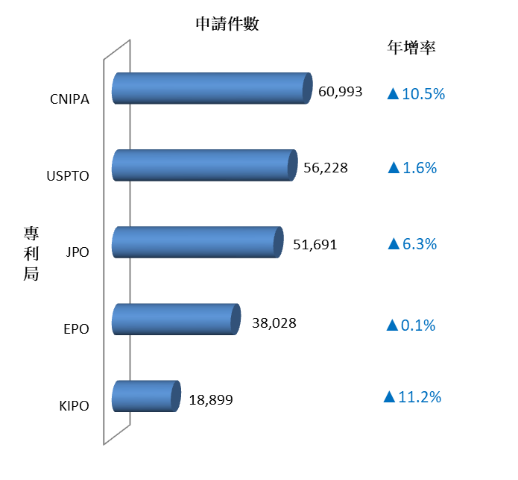

圖10 | 近5年主要專利局受理PCT國際專利申請趨勢（國際階段）

圖11、圖12
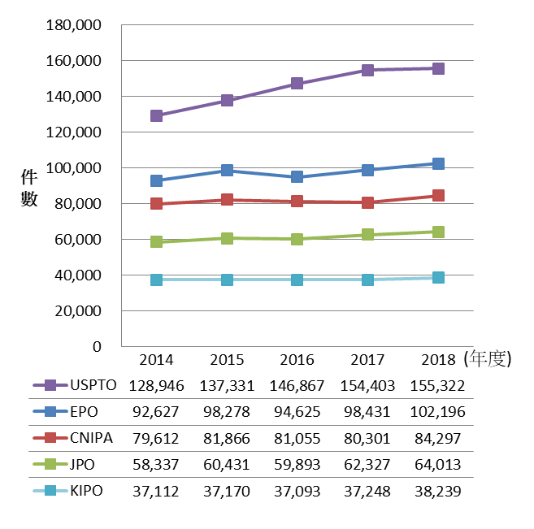
表6 | 近5年主要專利局受理PCT國際申請案進入國家階段情形

 | USPTO | JPO | EPO | KIPO | CNIPA
2014 | 128,946 | 58,337 | 92,627 | 37,112 | 79,612
2015 | 137,331 | 60,431 | 98,278 | 37,170 | 81,866
2016 | 146,867 | 59,893 | 94,625 | 37,093 | 81,055
2017 | 154,403 | 62,327 | 98,431 | 37,248 | 80,301
2018 | 155,322 | 64,013 | 102,196 | 38,239 | 84,297

圖11 | 2018年主要專利局受理PCT國際申請案進入國家階段情形

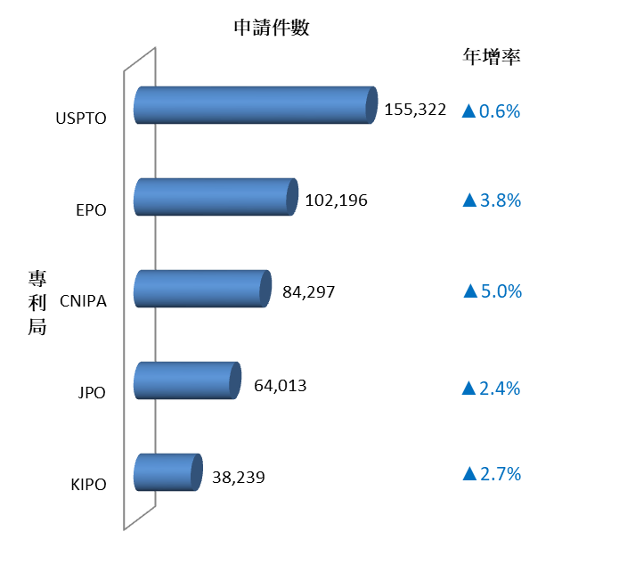

圖12 | 近5年主要專利局受理PCT國際申請案進入國家階段情形

圖13、圖14
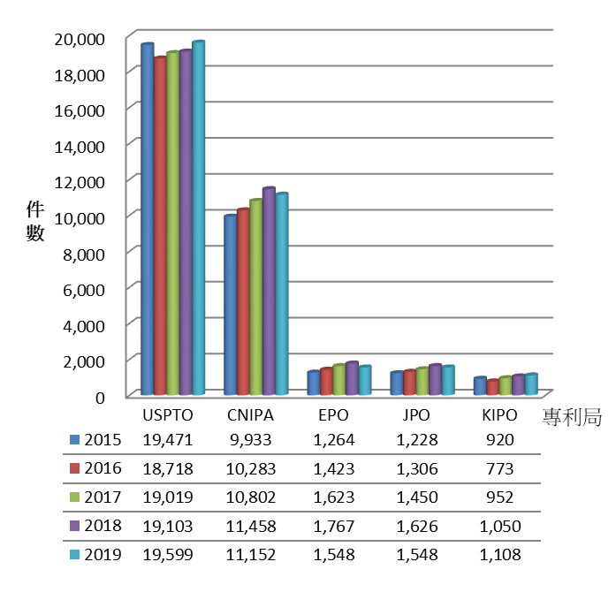
表7 | 近5年國人在主要專利局發明專利申請情形

年度 | USPTO | JPO | EPO | KIPO | CNIPA
2015 | 19,471 | 1,228 | 1,264 | 920 | 9,933
2016 | 18,718 | 1,306 | 1,423 | 773 | 10,283
2017 | 19,019 | 1,450 | 1,623 | 952 | 10,802
2018 | 19,103 | 1,626 | 1,767 | 1,050 | 11,458
2019 | 19,599 | 1,548 | 1,548 | 1,108 | 11,152

圖13 | 2019年國人在主要專利局發明專利申請情形

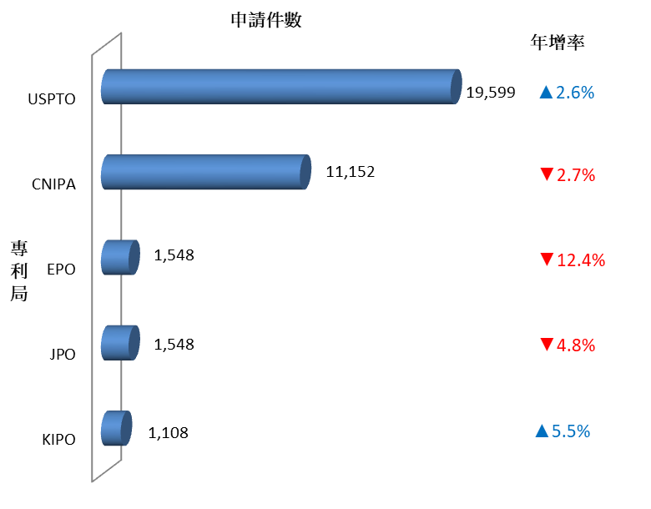

圖14 | 近5年國人在主要專利局發明專利申請趨勢

圖15、圖16
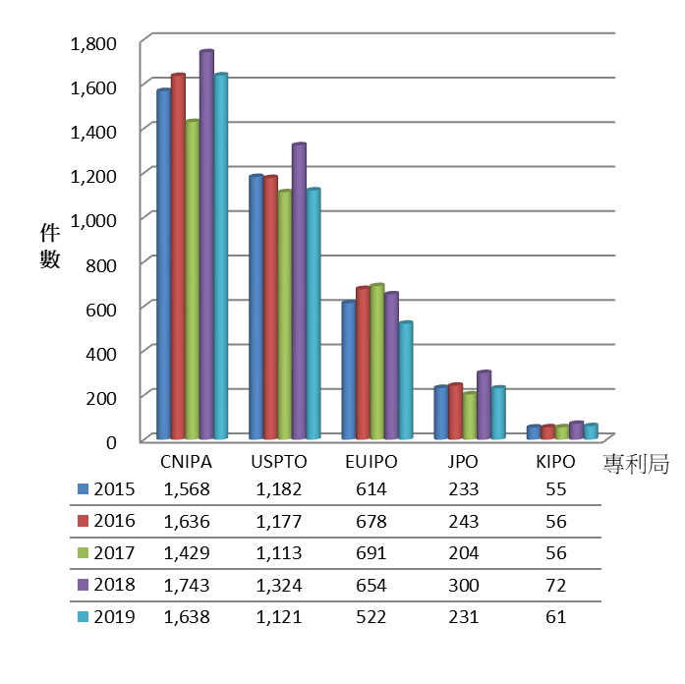
表8 | 近5年國人在主要專利局設計專利申請情形

年度 | USPTO | JPO | EUIPO | KIPO | CNIPA
2015 | 1,182 | 233 | 614 | 55 | 1,568
2016 | 1,177 | 243 | 678 | 56 | 1,636
2017 | 1,113 | 204 | 691 | 56 | 1,429
2018 | 1,324 | 300 | 654 | 72 | 1,743
2019 | 1,121 | 231 | 522 | 61 | 1,638

圖15 | 2019年國人在主要專利局設計專利申請情形

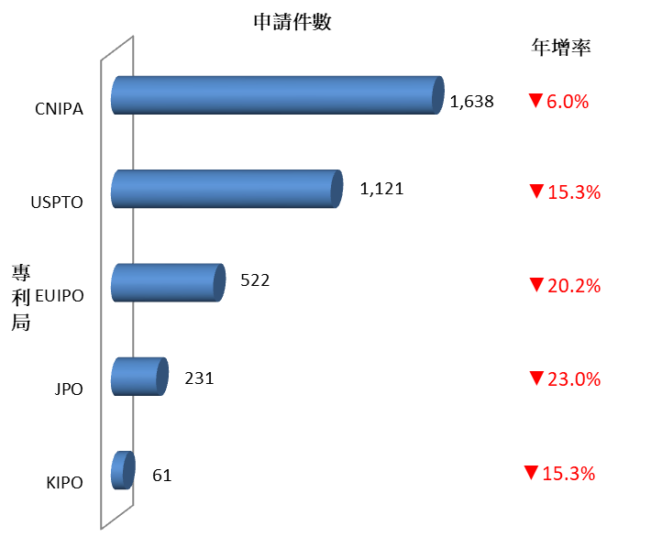

圖16 | 近5年國人在主要專利局設計專利申請趨勢

圖17、圖18
表9 | 近5年國人在主要專利局發明專利獲准情形

年度 | USPTO | JPO | EPO | KIPO | CNIPA
2015 | 11,690 | 814 | 441 | 468 | 6,398
2016 | 11,541 | 859 | 650 | 558 | 6,664
2017 | 11,580 | 902 | 709 | 787 | 6,158
2018 | 10,933 | 897 | 976 | 555 | 5,828
2019 | 11,489 | 1,008 | 1,014 | 659 | 6,197

圖17 | 2019年國人在主要專利局發明專利獲准情形

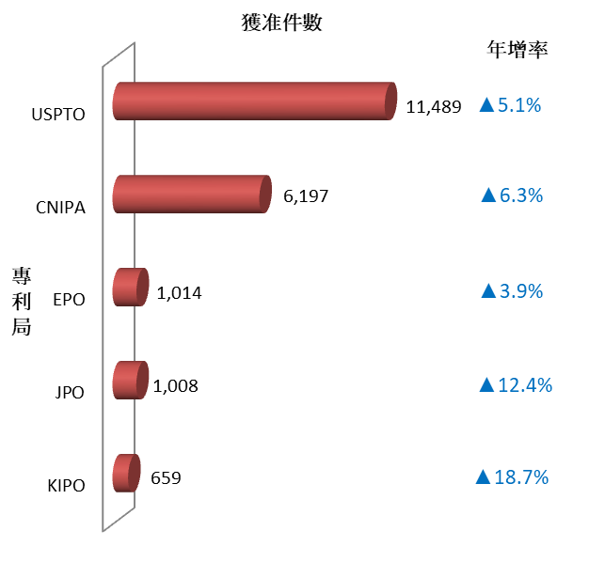

圖18 | 近5年國人在主要專利局發明專利獲准趨勢

 | 2015 | 2016 | 2017 | 2018 | 2019
USPTO | 11690 | 11541 | 11580 | 10933 | 11489
CNIPA | 6398 | 6664 | 6158 | 5828 | 6197
EPO | 441 | 650 | 709 | 976 | 1014
JPO | 814 | 859 | 902 | 897 | 1008
KIPO | 468 | 558 | 787 | 555 | 659
專利局

圖19、圖20
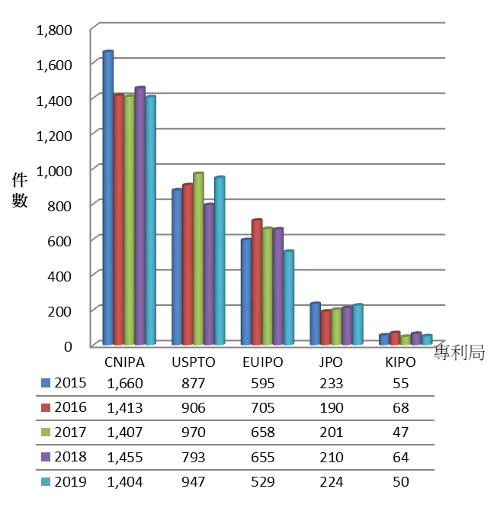
表10 | 近5年國人在主要專利局設計專利獲准情形

年度 | USPTO | JPO | EUIPO | KIPO | CNIPA
2015 | 877 | 233 | 595 | 55 | 1,660
2016 | 906 | 190 | 705 | 68 | 1,413
2017 | 970 | 201 | 658 | 47 | 1,407
2018 | 793 | 210 | 655 | 64 | 1,455
2019 | 947 | 224 | 529 | 50 | 1,404

圖19 | 2019年國人在主要專利局設計專利獲准情形

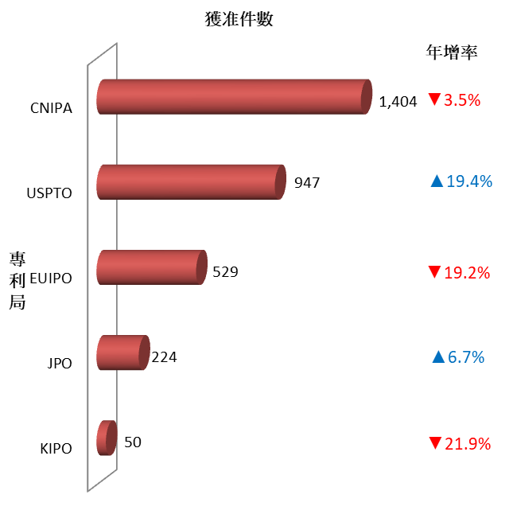

圖20 | 近5年國人在主要專利局設計專利獲准趨勢

圖21、圖22
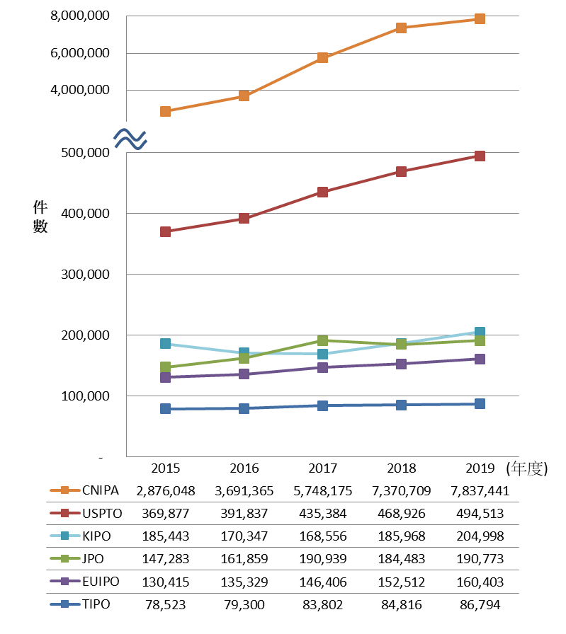
表11 | 近5年我國與五大商標局受理商標註冊申請情形

 | TIPO | USPTO | JPO | EUIPO | KIPO | CNIPA
2015 | 78,523 | 369,877 | 147,283 | 130,415 | 185,443 | 2,876,048
2016 | 79,300 | 391,837 | 161,859 | 135,329 | 170,347 | 3,691,365
2017 | 83,802 | 435,384 | 190,939 | 146,406 | 168,556 | 5,748,175
2018 | 84,816 | 468,926 | 184,483 | 152,512 | 185,968 | 7,370,709
2019 | 86,794 | 494,513 | 190,773 | 160,403 | 204,998 | 7,837,441

圖21 | 2019年我國與五大商標局受理商標註冊申請情形

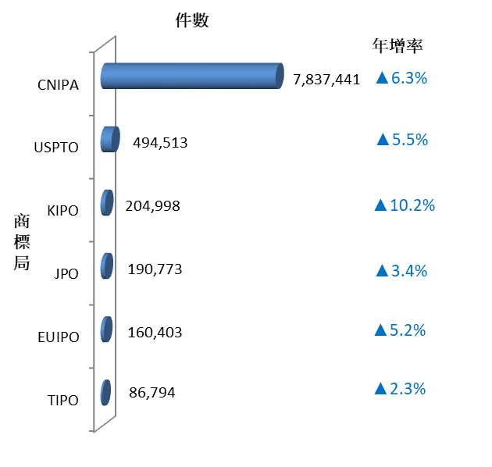

圖22 | 近5年我國與五大商標局受理商標註冊申請趨勢

圖23、圖24
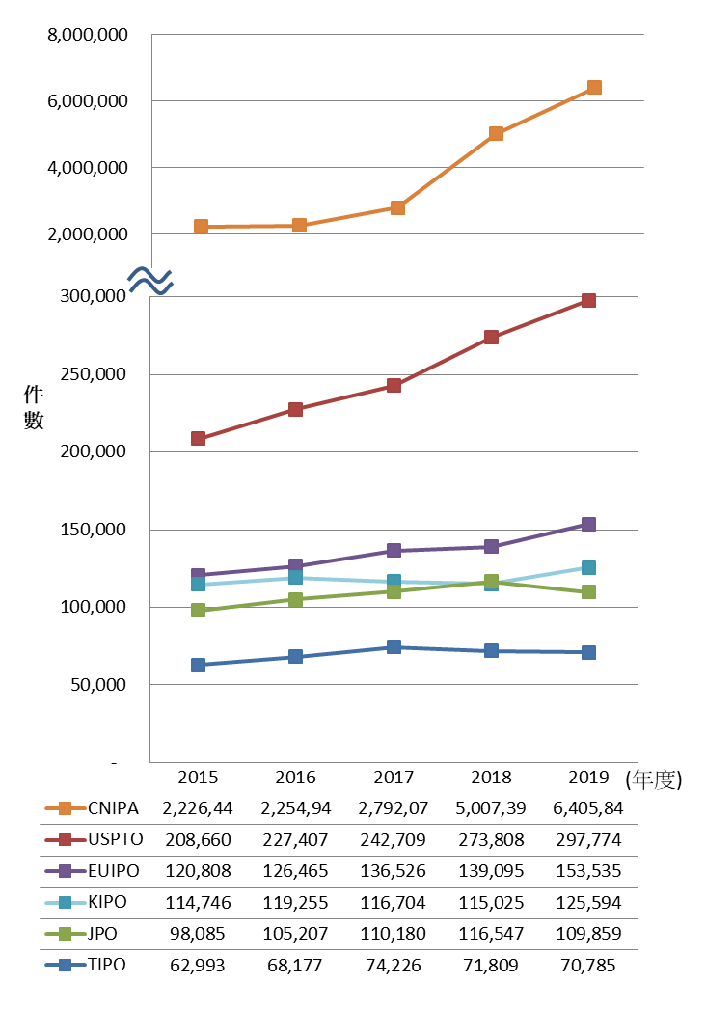
表12 | 近5年我國與五大商標局商標公告註冊情形

 | TIPO | USPTO | JPO | EUIPO | KIPO | CNIPA
2015 | 62,993 | 208,660 | 98,085 | 120,808 | 114,746 | 2,226,441
2016 | 68,177 | 227,407 | 105,207 | 126,465 | 119,255 | 2,254,945
2017 | 74,226 | 242,709 | 110,180 | 136,526 | 116,704 | 2,792,072
2018 | 71,809 | 273,808 | 116,547 | 139,095 | 115,025 | 5,007,395
2019 | 70,785 | 297,774 | 109,859 | 153,535 | 125,594 | 6,405,840

圖23 | 2019年我國與五大商標局商標公告註冊情形

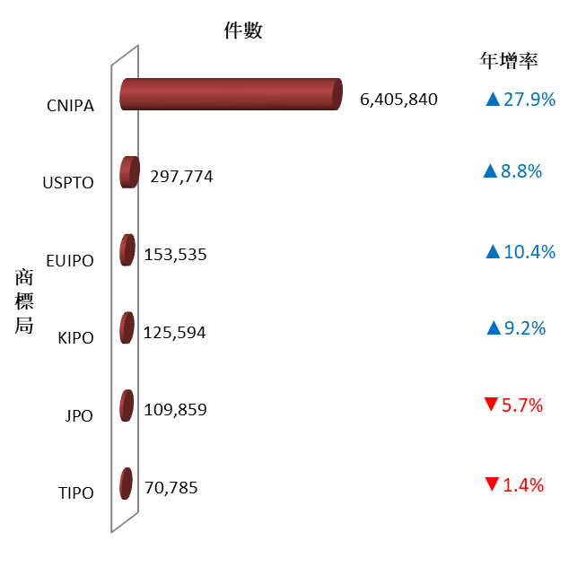

圖24 | 近5年我國與五大商標局商標公告註冊趨勢

圖25、圖26
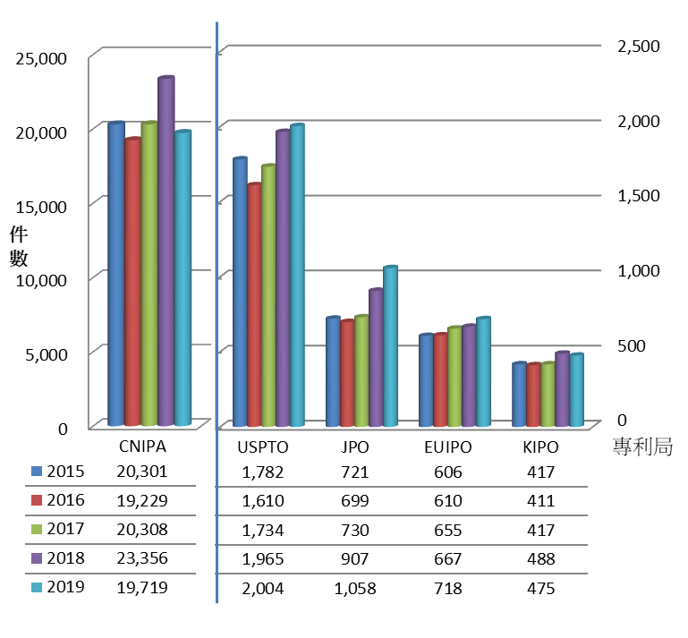
表13 | 近5年國人在五大商標局商標註冊申請情形

年度 | USPTO | JPO | EUIPO | KIPO | CNIPA
2015 | 1,782 | 721 | 606 | 417 | 20,301
2016 | 1,610 | 699 | 610 | 411 | 19,229
2017 | 1,734 | 730 | 655 | 417 | 20,308
2018 | 1,965 | 907 | 667 | 488 | 23,356
2019 | 2,004 | 1,058 | 718 | 475 | 19,719

圖25 | 2019年國人在五大商標局商標註冊申請情形

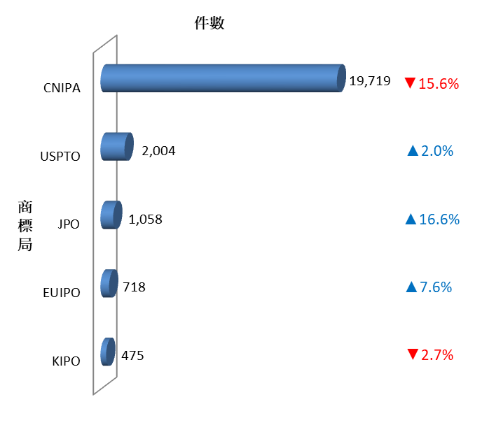

圖26 | 近5年國人在五大商標局商標註冊申請趨勢

圖27、圖28
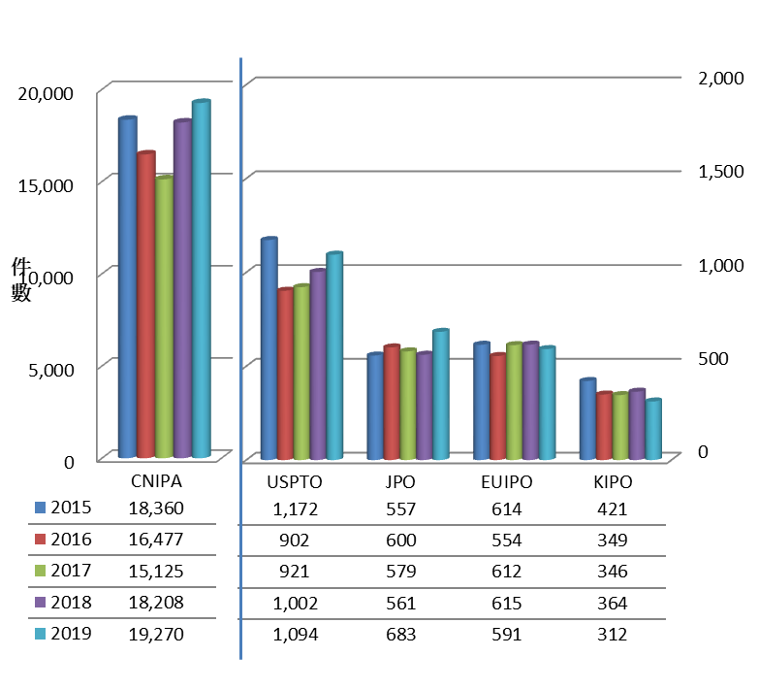
表14 | 近5年國人在五大商標局商標註冊申請情形

年度 | USPTO | JPO | EUIPO | KIPO | CNIPA
2015 | 1,172 | 557 | 614 | 421 | 18,360
2016 | 902 | 600 | 554 | 349 | 16,477
2017 | 921 | 579 | 612 | 346 | 15,125
2018 | 1,002 | 561 | 615 | 364 | 18,208
2019 | 1,094 | 683 | 591 | 312 | 19,270

圖27 | 2019年國人在五大商標局商標註冊獲准情形

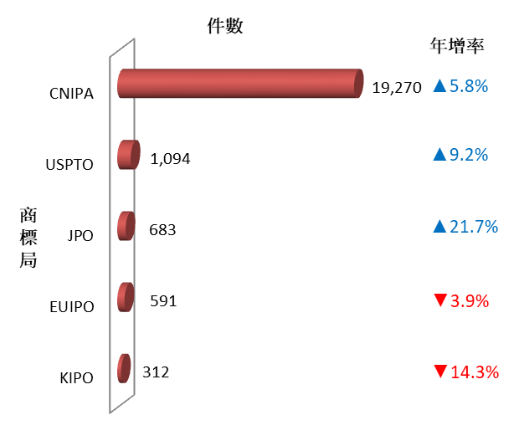

圖28 | 近5年國人在五大商標局商標註冊獲准趨勢

